Лист1
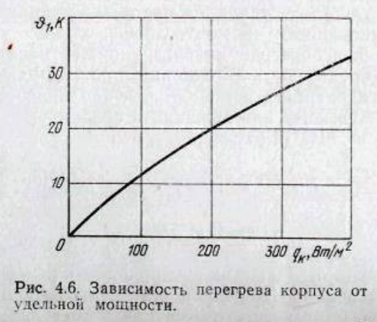
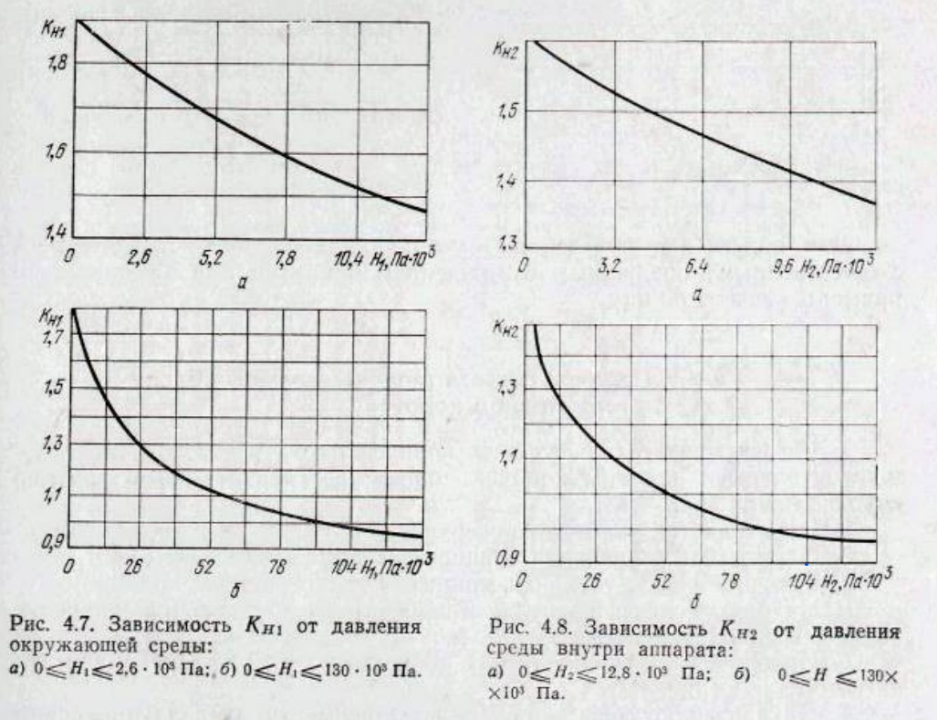

 |  |  | 1 | Sк | 11200 | мм2
Длина, ширина, высота в мм |  |  |  |  | 0.0112 | м2
l1 | l2 | l3 | 2 | Sз | 9336.32 | мм2
48 | 56 | 28 |  |  | 0.00933632 | м2
Кз | Pз | Sэл | 3 | qк | 312.5 | Вт/м2
0.68 | 3.5 | 0.002
Tс,темп. Окруж. Среды |  |  | 4 | qз | 374.88003839 | Вт/м2
318
 |  |  | 5 | ϑ1 | По рисунку 4.6
 |  |  |  |  | 26.61
 |  |  | 6 | ϑ2 | По рисунку 4.4
 |  |  |  |  | 50.21
 |  |  | 7 | КН1 | По рисунку 4.7
 |  |  |  |  | 0.999
 |  |  | 8 | КН2 | По рисунку 4.8
 |  |  |  |  | 1.00
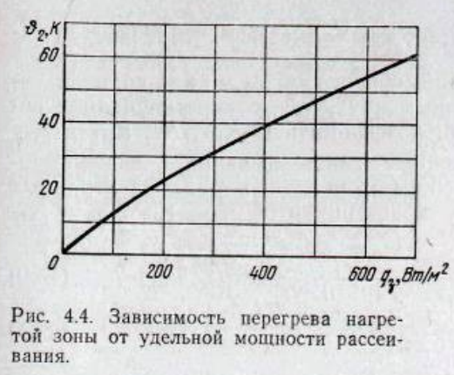
 |  |  | 9 | ϑК | 26.58339

 |  |  | 10 | ϑЗ | 50.08899

 |  |  | 11 | ϑв | 38.33619

 |  |  | 12 | qэл | 1750 | Вт/м2

 |  |  | 13 | ϑэл | 107.6913285

 |  |  | 14 | ϑэс | 82.4228085

 |  |  | 15 | TК | 344.58339

 |  |  | 16 | TЗ | 368.08899

 |  |  | 17 | Tэл | 425.6913285

 |  |  | 18 | Tв | 356.33619

 |  |  | 19 | Tэс | 400.4228085

Лист2
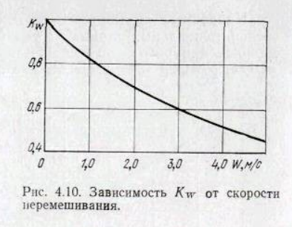
 |  |  | 1 | Sк | 11200 | мм2
Длина, ширина, высота в мм |  |  |  |  | 0.0112 | м2
l1 | l2 | l3 | 2 | Sз | 6511.68 | мм2
48 | 56 | 28 |  |  | 0.00651168 | м2
Кз | Pз | Sэл | 3 | qк | 312.5 | Вт/м2
0.195 | 3.5 | 0.002
Tс,темп. Окруж. Среды |  |  | 4 | qз | 537.49570003 | Вт/м2
318
Gв,м3/мін |  |  | 5 | ϑ1 | По рисунку 4.6
0.00018 |  |  |  |  | 26.61
 |  |  | 6 | ϑ2 | По рисунку 4.4
 |  |  |  |  | 50.21
 |  |  | 7 | КН1 | По рисунку 4.7
 |  |  |  |  | 0.999
 |  |  | 8 | Vв | 60587.52 | мм3
 |  |  |  |  | 6.058752E-05 | м3
 |  |  | 9 | W | 1.78 | м/с
 |  |  |  |  |  | м2
 |  |  | 10 | КW | По рисунку 4.10
 |  |  |  |  | 0.75
 |  |  | 11 | ϑк | 26.58339 | Вт/м2

 |  |  | 12 | ϑ3 | 37.63089 | Вт/м2

 |  |  | 13 | ϑв | 28.2231675 | Вт/м2

 |  |  | 14 | qэл | 1750 | Вт/м2

 |  |  | 15 | ϑэл | 58.853206724

 |  |  | 16 | ϑэс | 44.139905043

 |  |  | 17 | TК | 344.58339

 |  |  | 18 | TЗ | 355.63089

 |  |  | 19 | Tэл | 376.85320672

 |  |  | 20 | Tв | 346.2231675

 |  |  | 21 | Tэс | 362.13990504

